상품제안서
카카오프렌즈 폴리백 | 상품코드: F25195

 |  |  |  |  |  |  | 02-412-0044 | www.easy1.co.kr
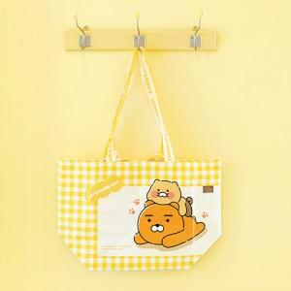

【상세/제작정보】

【인쇄/포장옵션】 | / OPP(비닐)

【공급단가】 | 수량 | 200~ | 500~ | 1,000~ | 3,000~ | 5,000~
*VAT별도 | 단가 | 6,870원 | 6,610원 | 6,360원 | 6,100원 | 5,950원

【상품 URL】 | https://easy1.co.kr:443/src/goods_detail.php?gdno=25195

